상품제안서
실버라이프 보건소전용 자석칠교 노인 초급용 치매예방세트 2 | 상품코드: F28571

 |  |  |  |  |  |  | 02-412-0044 | www.easy1.co.kr
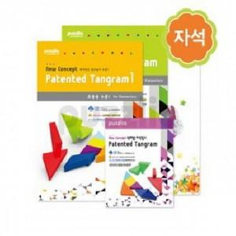

【상세/제작정보】

【인쇄/포장옵션】 | / 포장불가능

【공급단가】 | 수량 | 15~ | 45~ | 150~ | 300~ | 500~
*VAT별도 | 단가 | 34,440원 | 33,860원 | 33,000원 | 32,430원 | 31,570원

【상품 URL】 | https://easy1.co.kr:443/src/goods_detail.php?gdno=28571

